手順書
操作手順書 |  |  |  |  | 作成日時：2019/08/28-21:39:52

 | １．操作環境

 |  |  | シナリオファイル名 | C:\Users\Administrator\Desktop\動作確認手順\在庫引当個別解除.winsnr

 | ２．操作手順

 |  | ２．１．シナリオ：在庫引当個別解除
 |  |  | ２．１．１．[在庫引当/個別解除]ウィンドウ |  |  | 確認日 | 結果
 |  |  | 画面 | 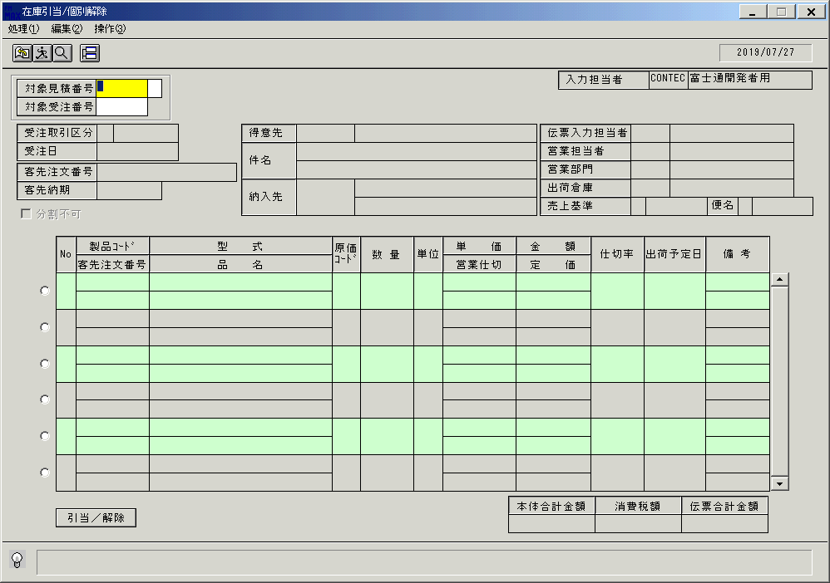
 |  |  | 操作内容 | 「在庫引当/個別解除」ウィンドウを初期表示します。

 |  |  | ２．１．２．[在庫引当/個別解除]ウィンドウ |  |  | 確認日 | 結果
 |  |  | 画面 | 
 |  |  | 操作内容 | 「対象見積番号」項目を入力します。

 |  |  | ２．１．３．[在庫引当/個別解除]ウィンドウ |  |  | 確認日 | 結果
 |  |  | 画面 | 
 |  |  | 操作内容 | TabまたはEnterキーを入力します。

 |  |  | ２．１．４．[在庫引当/個別解除]ウィンドウ |  |  | 確認日 | 結果
 |  |  | 画面 | 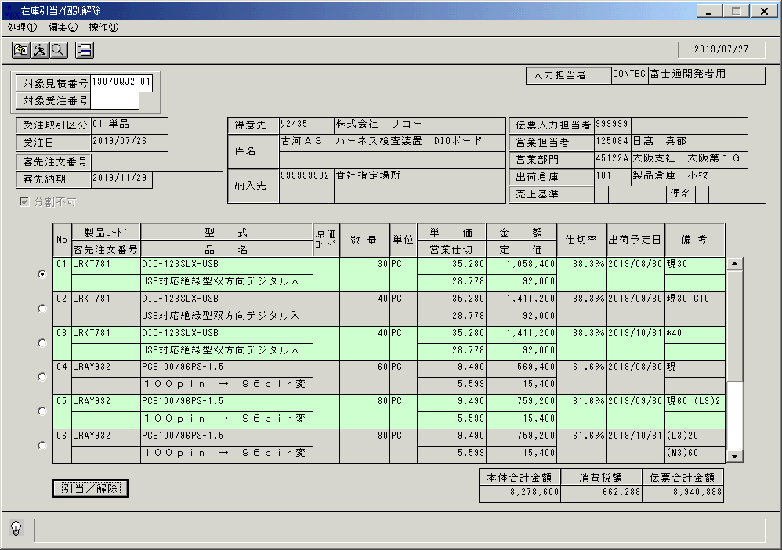
 |  |  | 操作内容 | 検索結果を表示します。

 |  |  | ２．１．５．[在庫引当/個別解除]ウィンドウ |  |  | 確認日 | 結果
 |  |  | 画面 | 
 |  |  | 操作内容 | 明細を選択し、「引当／解除」ボタンを押します。

 |  |  | ２．１．６．[在庫引当/個別解除]ウィンドウ |  |  | 確認日 | 結果
 |  |  | 画面 | 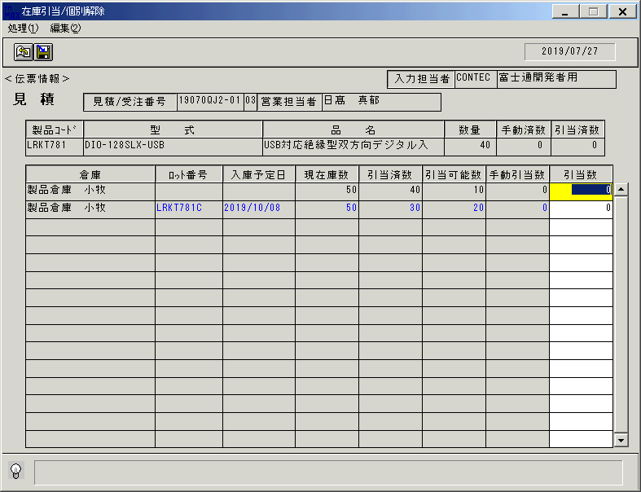
 |  |  | 操作内容 | 「在庫引当/個別解除」ウィンドウを、表示します。

 |  |  | ２．１．７．[在庫引当/個別解除]ウィンドウ |  |  | 確認日 | 結果
 |  |  | 画面 | 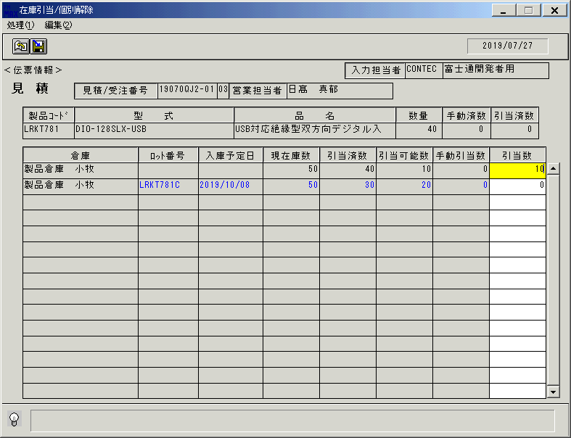
 |  |  | 操作内容 | 「引当数」項目を入力します。

 |  |  | ２．１．８．[在庫引当/個別解除]ウィンドウ |  |  | 確認日 | 結果
 |  |  | 画面 | 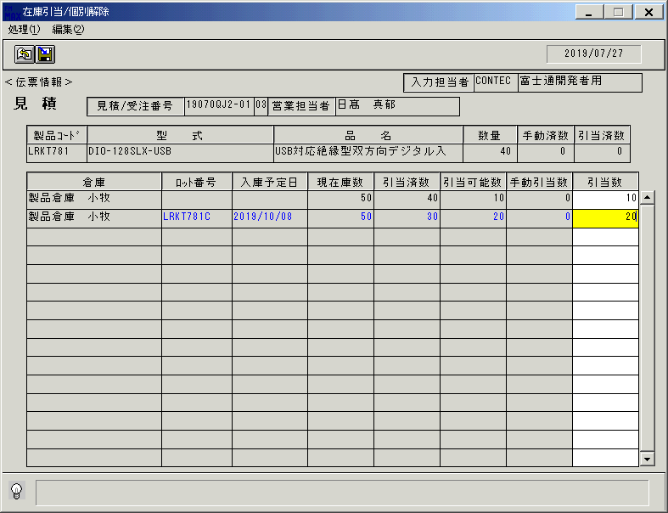
 |  |  | 操作内容 | 「引当数」項目を入力します。

 |  |  | ２．１．９．[在庫引当/個別解除]ウィンドウ - [在庫引当/個別解除 ]ウィンドウ |  |  | 確認日 | 結果
 |  |  | 画面 | 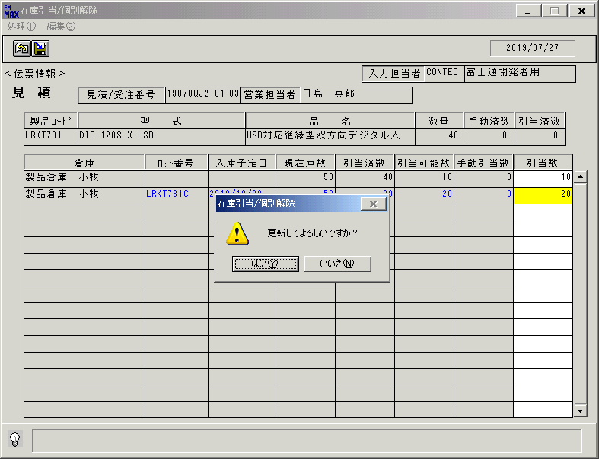
 |  |  | 操作内容 | TabまたはEnterキーを押します。「更新確認」のメッセージが表示されます。「はい」を押します。

 |  |  | ２．１．１０．[在庫引当/個別解除]ウィンドウ - [在庫引当/個別解除 ]ウィンドウ |  |  | 確認日 | 結果
 |  |  | 画面 | 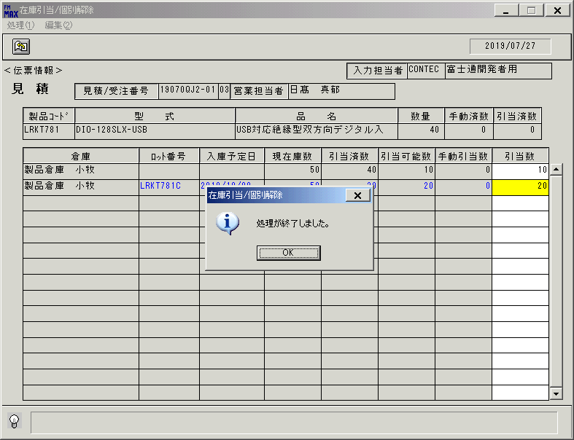
 |  |  | 操作内容 | 「処理終了」のメッセージが表示されます。「OK」を押します。

 |  |  | ２．１．１１．[在庫引当/個別解除]ウィンドウ |  |  | 確認日 | 結果
 |  |  | 画面 | 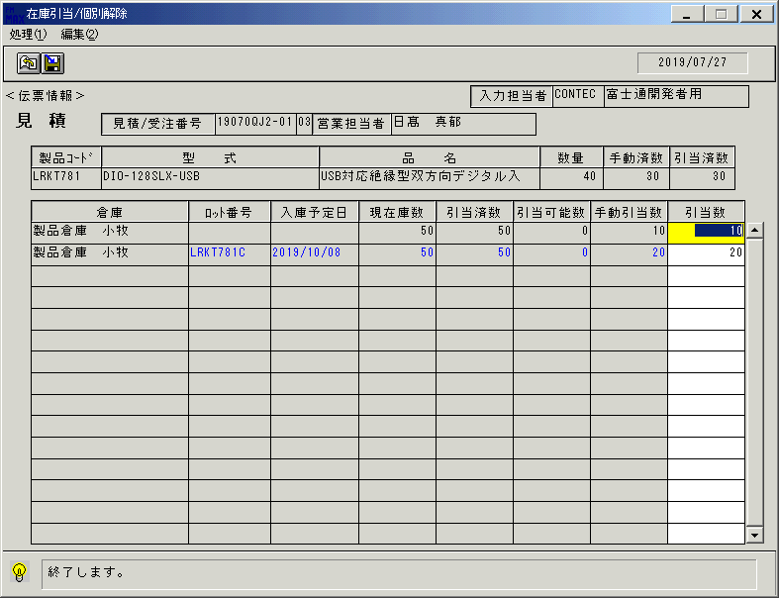
 |  |  | 操作内容 | 入力した内容が表示されたままとなります。

 |  |  | ２．１．１２．[在庫引当/個別解除]ウィンドウ - [在庫引当/個別解除 ]ウィンドウ |  |  | 確認日 | 結果
 |  |  | 画面 | 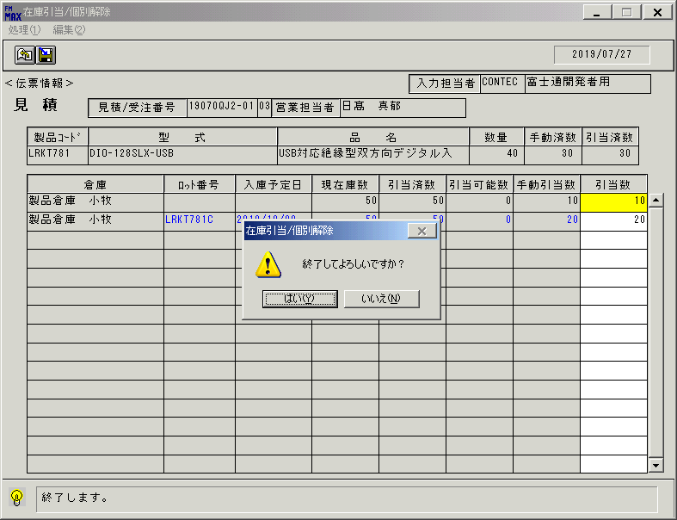
 |  |  | 操作内容 | 終了ボタンを押します。「はい」を押して処理を終了します。

 |  |  | ２．１．１３．[在庫引当/個別解除]ウィンドウ |  |  | 確認日 | 結果
 |  |  | 画面
 |  |  | 操作内容 | 「在庫引当/個別解除」ウィンドウに戻ります。明細を選択し、「引当／解除」ボタンを押します。

 |  |  | ２．１．１４．[在庫引当/個別解除]ウィンドウ |  |  | 確認日 | 結果
 |  |  | 画面 | 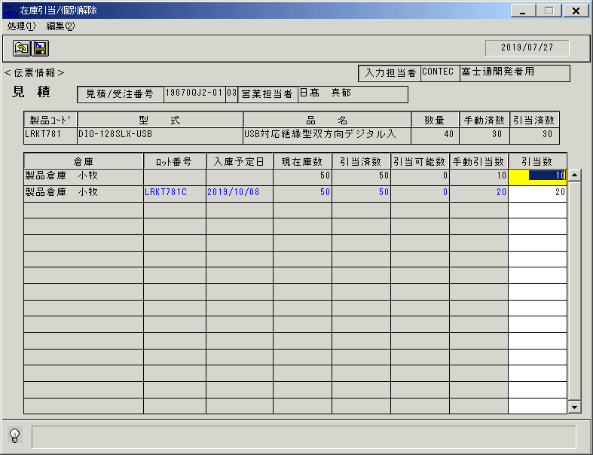
 |  |  | 操作内容 | 「在庫引当/個別解除」ウィンドウを、表示します。

 |  |  | ２．１．１５．[在庫引当/個別解除]ウィンドウ |  |  | 確認日 | 結果
 |  |  | 画面 | 
 |  |  | 操作内容 | 「引当数」項目を入力します。

 |  |  | ２．１．１６．[在庫引当/個別解除]ウィンドウ |  |  | 確認日 | 結果
 |  |  | 画面 | 
 |  |  | 操作内容 | 「引当数」項目を入力します。

 |  |  | ２．１．１７．[在庫引当/個別解除]ウィンドウ - [在庫引当/個別解除 ]ウィンドウ |  |  | 確認日 | 結果
 |  |  | 画面 | 
 |  |  | 操作内容 | TabまたはEnterキーを押します。「更新確認」のメッセージが表示されます。「はい」を押します。

 |  |  | ２．１．１８．[在庫引当/個別解除]ウィンドウ - [在庫引当/個別解除 ]ウィンドウ |  |  | 確認日 | 結果
 |  |  | 画面 | 
 |  |  | 操作内容 | 「処理終了」のメッセージが表示されます。「OK」を押します。

 |  |  | ２．１．１９．[在庫引当/個別解除]ウィンドウ |  |  | 確認日 | 結果
 |  |  | 画面 | 
 |  |  | 操作内容 | 入力した内容が表示されたままとなります。

 |  |  | ２．１．２０．[在庫引当/個別解除]ウィンドウ - [在庫引当/個別解除 ]ウィンドウ |  |  | 確認日 | 結果
 |  |  | 画面 | 
 |  |  | 操作内容 | 終了ボタンを押します。「はい」を押して処理を終了します。

 |  |  | ２．１．２１．[在庫引当/個別解除]ウィンドウ |  |  | 確認日 | 結果
 |  |  | 画面 | 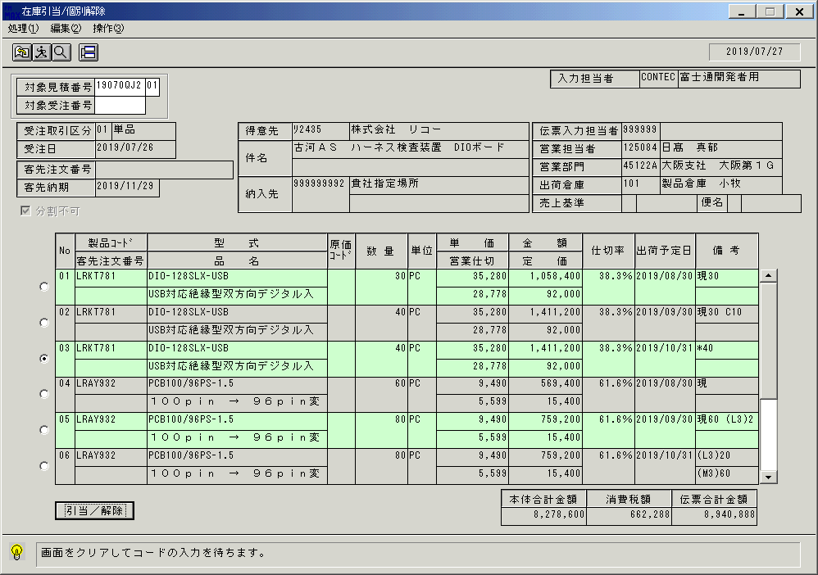
 |  |  | 操作内容 | 「在庫引当/個別解除」ウィンドウに戻ります。

 |  |  | ２．１．２２．[在庫引当/個別解除]ウィンドウ |  |  | 確認日 | 結果
 |  |  | 画面 | 
 |  |  | 操作内容 | 画面をクリアし、「対象受注番号」を入力します。

 |  |  | ２．１．２３．[在庫引当/個別解除]ウィンドウ |  |  | 確認日 | 結果
 |  |  | 画面 | 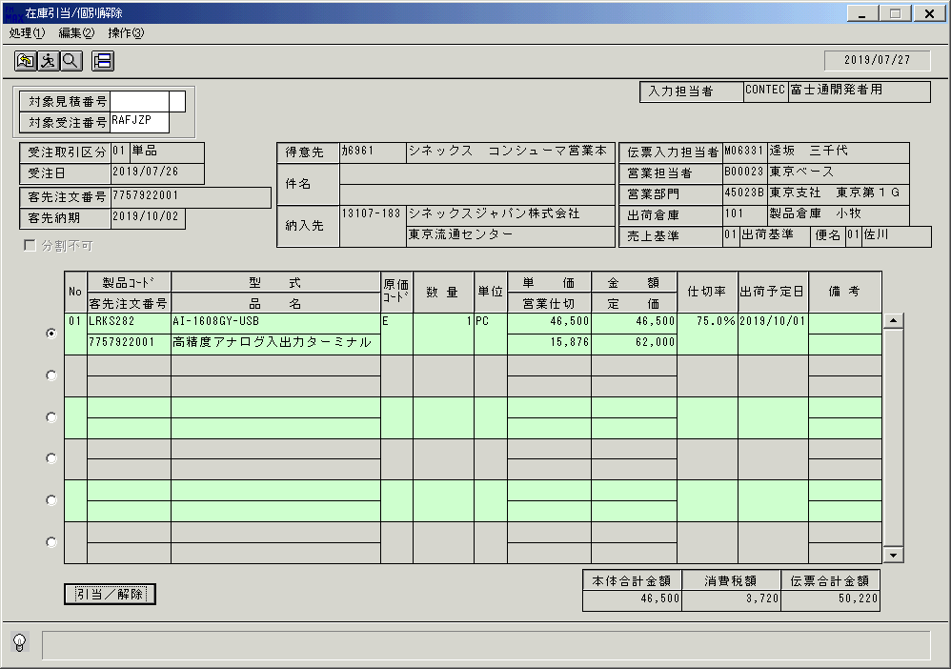
 |  |  | 操作内容 | 検索結果を表示します。明細を選択し、「引当／解除」ボタンを押します。

 |  |  | ２．１．２４．[在庫引当/個別解除]ウィンドウ |  |  | 確認日 | 結果
 |  |  | 画面 | 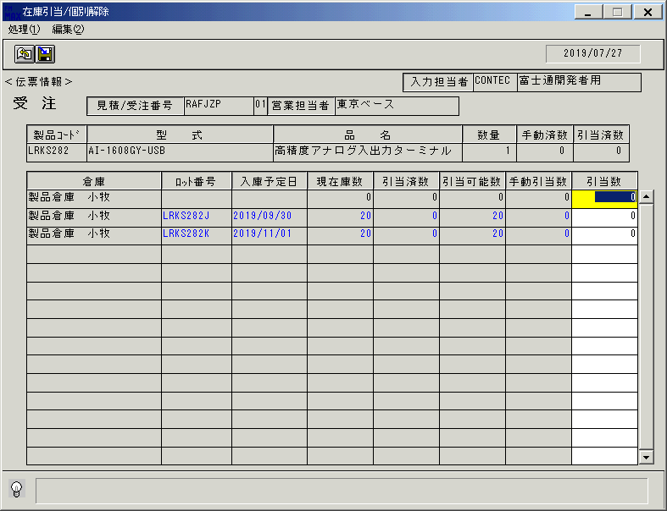
 |  |  | 操作内容 | 「在庫引当/個別解除」ウィンドウを、表示します。

 |  |  | ２．１．２５．[在庫引当/個別解除]ウィンドウ |  |  | 確認日 | 結果
 |  |  | 画面 | 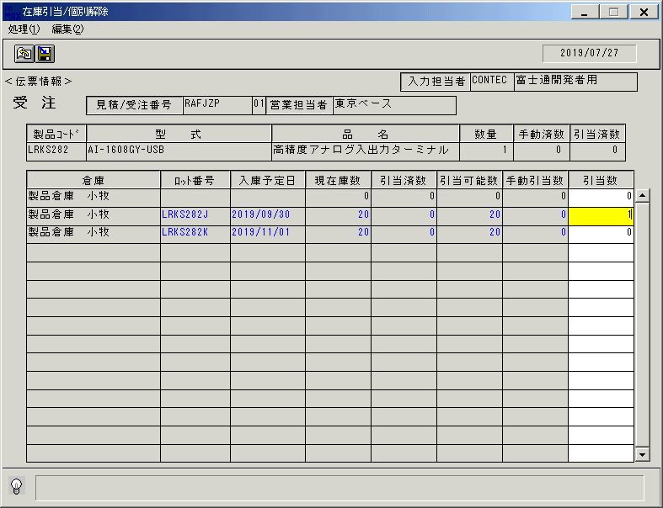
 |  |  | 操作内容 | 「引当数」項目を入力します。

 |  |  | ２．１．２６．[在庫引当/個別解除]ウィンドウ - [在庫引当/個別解除 ]ウィンドウ |  |  | 確認日 | 結果
 |  |  | 画面 | 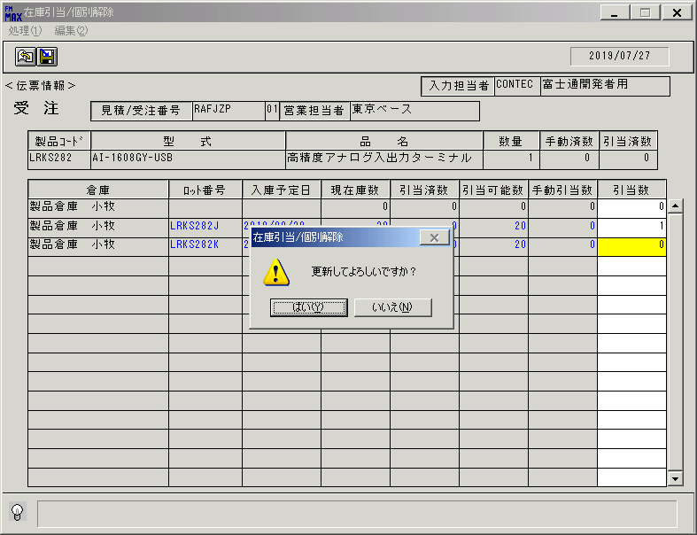
 |  |  | 操作内容 | TabまたはEnterキーを押します。「更新確認」のメッセージが表示されます。「はい」を押します。

 |  |  | ２．１．２７．[在庫引当/個別解除]ウィンドウ - [在庫引当/個別解除 ]ウィンドウ |  |  | 確認日 | 結果
 |  |  | 画面 | 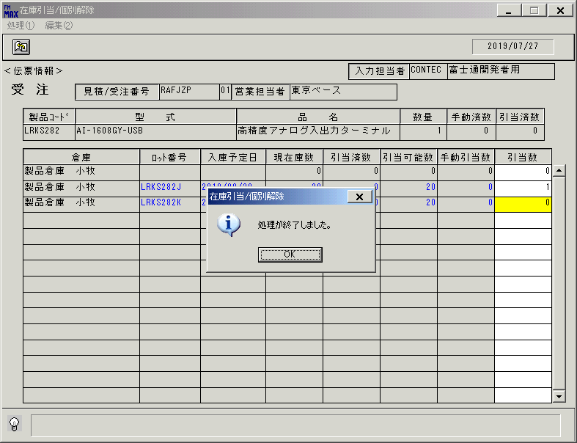
 |  |  | 操作内容 | 「処理終了」のメッセージが表示されます。「OK」を押します。

 |  |  | ２．１．２８．[在庫引当/個別解除]ウィンドウ |  |  | 確認日 | 結果
 |  |  | 画面 | 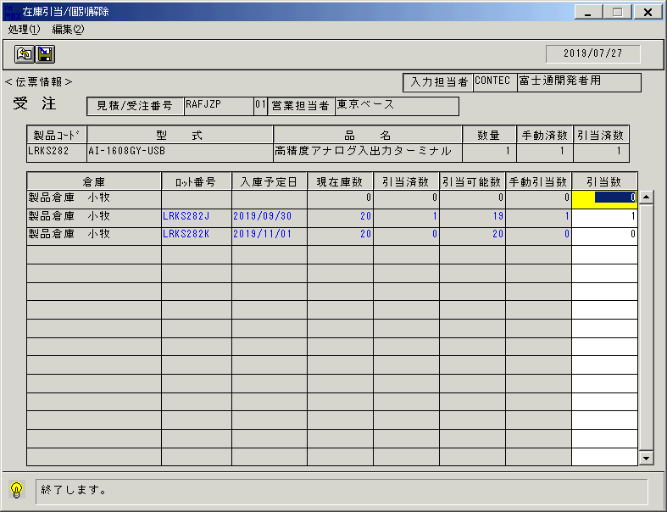
 |  |  | 操作内容 | 入力した内容が表示されたままとなります。

 |  |  | ２．１．２９．[在庫引当/個別解除]ウィンドウ - [在庫引当/個別解除 ]ウィンドウ |  |  | 確認日 | 結果
 |  |  | 画面 | 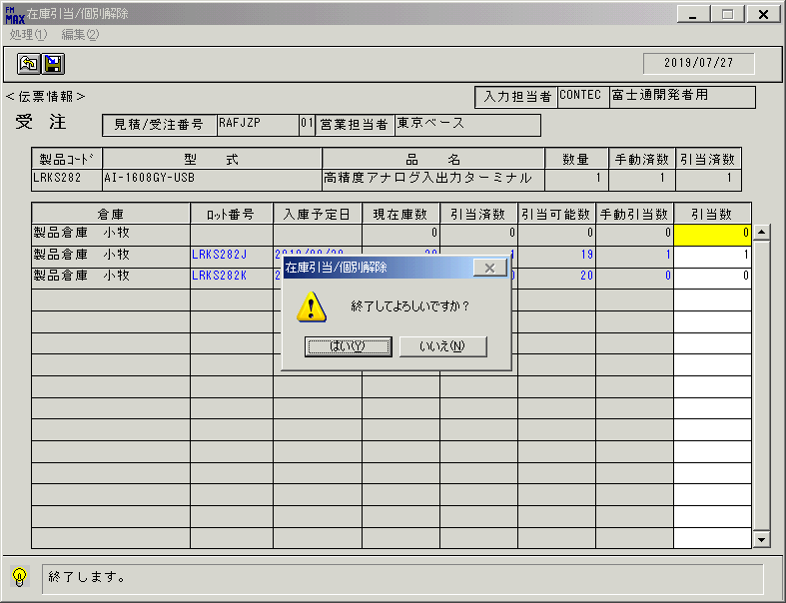
 |  |  | 操作内容 | 終了ボタンを押します。「はい」を押して処理を終了します。

 |  |  | ２．１．３０．[在庫引当/個別解除]ウィンドウ |  |  | 確認日 | 結果
 |  |  | 画面 | 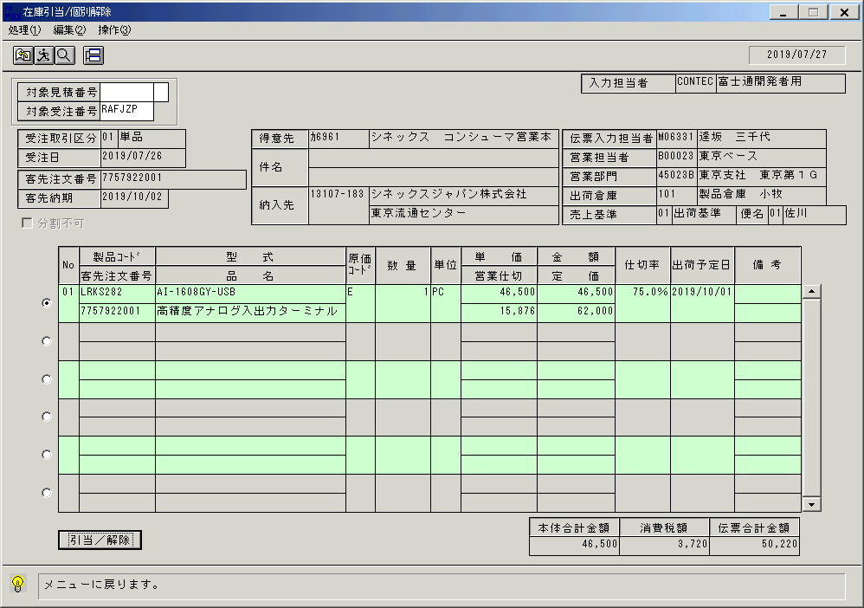
 |  |  | 操作内容 | 「在庫引当/個別解除」ウィンドウに戻ります。明細を選択し、「引当／解除」ボタンを押します。

 |  |  | ２．１．３１．[在庫引当/個別解除]ウィンドウ |  |  | 確認日 | 結果
 |  |  | 画面 | 
 |  |  | 操作内容 | 「在庫引当/個別解除」ウィンドウを、表示します。

 |  |  | ２．１．３２．[在庫引当/個別解除]ウィンドウ |  |  | 確認日 | 結果
 |  |  | 画面 | 
 |  |  | 操作内容 | 「引当数」項目を入力します。

 |  |  | ２．１．３３．[在庫引当/個別解除]ウィンドウ - [在庫引当/個別解除 ]ウィンドウ |  |  | 確認日 | 結果
 |  |  | 画面 | 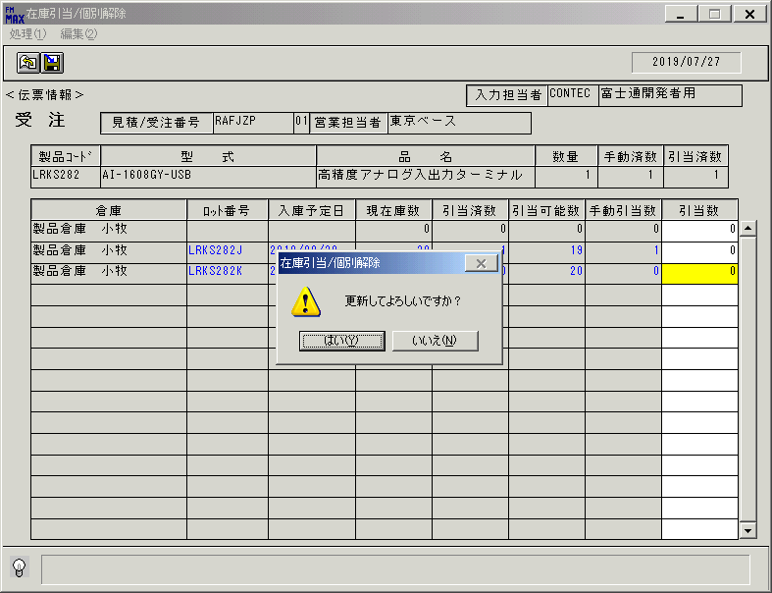
 |  |  | 操作内容 | TabまたはEnterキーを押します。「更新確認」のメッセージが表示されます。「はい」を押します。

 |  |  | ２．１．３４．[在庫引当/個別解除]ウィンドウ - [在庫引当/個別解除 ]ウィンドウ |  |  | 確認日 | 結果
 |  |  | 画面 | 
 |  |  | 操作内容 | 「処理終了」のメッセージが表示されます。「OK」を押します。

 |  |  | ２．１．３５．[在庫引当/個別解除]ウィンドウ |  |  | 確認日 | 結果
 |  |  | 画面 | 
 |  |  | 操作内容 | 入力した内容が表示されたままとなります。

 |  |  | ２．１．３６．[在庫引当/個別解除]ウィンドウ - [在庫引当/個別解除 ]ウィンドウ |  |  | 確認日 | 結果
 |  |  | 画面 | 
 |  |  | 操作内容 | 終了ボタンを押します。「はい」を押して処理を終了します。

 |  |  | ２．１．３７．[在庫引当/個別解除]ウィンドウ |  |  | 確認日 | 結果
 |  |  | 画面
 |  |  | 操作内容 | 「在庫引当/個別解除」ウィンドウに戻ります。

 |  |  | ２．１．３８．[在庫引当/個別解除]ウィンドウ - [在庫引当/個別解除 ]ウィンドウ |  |  | 確認日 | 結果
 |  |  | 画面 | 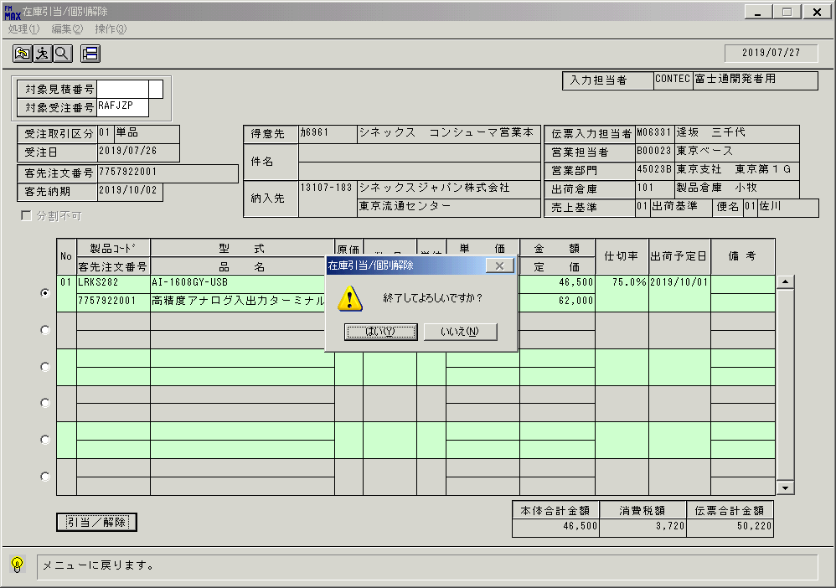
 |  |  | 操作内容 | 終了ボタンを押します。「はい」を押して処理を終了します。

画面(在庫引当検索)
画面項目説明 |  |  |  | ユーザ名：㈱コンテック殿 |  |  |  |  |  |  | ｼｽﾃﾑ名：新総合情報システム |  |  |  |  |  | ﾌﾟﾛｾｽID/名：販売システム |  | 作成日:２００６年０５月１９日
 |  |  |  |  |  |  |  |  |  |  | ｼﾞｮﾌﾞID/名：HIK／引当 |  |  |  |  |  | ﾌﾟﾛｸﾞﾗﾑID/名：HIKET51/在庫引当個別解除 |  | 作成者：Ace) 長澤

 | 【画面項目説明】 |  | 画面名：在庫引当検索 |  |  |  |  |  |  |  |  |  |  | FormID：ＨＩＫＥＴ５１ |  | ﾓｰﾄﾞ
 |  |  |  |  |  |  |  |  |  |  |  |  |  |  |  | 権限
 | № | 入出力項目名 |  |  | 入力 |  | 表示 | 属性 | 表示桁 | 入力桁 | レ |  | データソース |  | 項目名(初期値） |  |  | 項目説明
 |  |  |  |  | 必須 | 任意

 | 1 | 対象見積番号 |  |  |  | △ |  | 9 | 8 | 8
 | 2 | 対象見積番号ー版数 |  |  |  | △ |  | 9 | 2 | 2
 | 3 | 対象受注番号 |  |  |  | △ |  | X | 6 | 6
 | 4 | 受注取引区分(ｺｰﾄﾞ) |  |  |  |  | ○ | X | 2 |  |  |  | 見積見出しトランOr受注見出しトラン |  | 受注取引区分
 | 5 | 受注取引区分(名称) |  |  |  |  | ○ | NX | 10 |  |  |  | 名称マスタ |  | 名称１
 | 6 | 受注日 |  |  |  |  | ○ | 9 | 8 |  |  |  | 見積見出しトラン |  | 見積日付 |  |  | 西暦："YYYY/MM/DD"
 |  |  |  |  |  |  |  |  |  |  |  |  | 受注見出しトラン |  | 受注日付 |  |  | 西暦："YYYY/MM/DD"
 | 7 | 客先注文番号 |  |  |  |  | ○ | X | 23 |  |  |  | 受注見出しトラン |  | 客先注文番号 |  |  | 見積情報の場合は空白
 | 8 | 客先納期 |  |  |  |  | ○ | 9 | 8 |  |  |  | 見積見出しトランOr受注見出しトラン |  | 客先納期 |  |  | 西暦："YYYY/MM/DD"
 | 9 | 分割不可 |  |  |  |  | ○ |  |  |  | ○ |  | 見積見出しトラン |  |  |  |  | チェックON
 |  |  |  |  |  |  |  |  |  |  |  |  | 受注見出しトラン |  | 分割不可区分 |  |  | "1"（可)の場合、チェックOFF "9"（不可）の場合、チェックON
 | 10 | 得意先(ｺｰﾄﾞ) |  |  |  |  | ○ | X | 5 |  |  |  | 見積見出しトランOr受注見出しトラン |  | 得意先コード
 | 11 | 得意先(名称) |  |  |  |  | ○ | NX | 30 |  |  |  | 見積見出しトランOr受注見出しトラン |  | 得意先略称 |  |  | 30byteまで表示
 | 12 | 件名１ |  |  |  |  | ○ | NX | 40 |  |  |  | 見積見出しトランOr受注見出しトラン |  | 件名１
 | 13 | 件名２ |  |  |  |  | ○ | NX | 40 |  |  |  | 見積見出しトランOr受注見出しトラン |  | 件名２
 | 14 | 納入先(ｺｰﾄﾞ) |  |  |  |  | ○ | X | 9 |  |  |  | 見積見出しトランOr受注見出しトラン |  | 納入先コード
 | 15 | 納入先(名称１) |  |  |  |  | ○ | NX | 30 |  |  |  | 見積見出しトランOr受注見出しトラン |  | 納入先名称１ |  |  | 30byteまで表示
 | 16 | 納入先(名称２) |  |  |  |  | ○ | NX | 30 |  |  |  | 見積見出しトランOr受注見出しトラン |  | 納入先名称２ |  |  | 30byteまで表示
 | 17 | 入力担当者(ｺｰﾄﾞ) |  |  |  |  | ○ | X | 6 |  |  |  |  |  | ログインユーザーID
 | 18 | 入力担当者(名称) |  |  |  |  | ○ | NX | 20 |  |  |  | 担当者マスタ |  | 担当者名 |  |  | 共通関数を使用
 | 19 | 伝票入力担当者(ｺｰﾄﾞ) |  |  |  |  | ○ | X | 6 |  |  |  | 見積見出しトランOr受注見出しトラン |  | 最終作業者コード
 | 20 | 伝票入力担当者(名称) |  |  |  |  | ○ | NX | 20 |  |  |  | 担当者マスタ |  | 担当者名 |  |  | 20byteまで表示
 | 21 | 営業担当者(ｺｰﾄﾞ) |  |  |  |  | ○ | X | 6 |  |  |  | 見積見出しトランOr受注見出しトラン |  | 担当者コード
 | 22 | 営業担当者(名称) |  |  |  |  | ○ | NX | 20 |  |  |  | 見積見出しトランOr受注見出しトラン |  | 担当者名 |  |  | 20byteまで表示
 | 23 | 営業部門(ｺｰﾄﾞ) |  |  |  |  | ○ | 9 | 6 |  |  |  | 見積見出しトランOr受注見出しトラン |  | 部門コード
 | 24 | 営業部門(名称) |  |  |  |  | ○ | NX | 20 |  |  |  | 見積見出しトランOr受注見出しトラン |  | 部門名 |  |  | 20byteまで表示
 | 25 | 出荷倉庫(ｺｰﾄﾞ) |  |  |  |  | ○ | 9 | 3 |  |  |  | 見積見出しトランOr受注見出しトラン |  | 倉庫コード
 | 26 | 出荷倉庫(名称) |  |  |  |  | ○ | NX | 20 |  |  |  | 見積見出しトランOr受注見出しトラン |  | 倉庫名
 | 27 | 売上基準(ｺｰﾄﾞ) |  |  |  |  | ○ | 9 | 2 |  |  |  | 受注見出しトラン |  | 売上基準 |  |  | 見積情報の場合は空白
 | 28 | 売上基準(名称) |  |  |  |  | ○ | NX | 10 |  |  |  | 名称マスタ |  | 名称１ |  |  | 見積情報の場合は空白
 | 29 | 便名(ｺｰﾄﾞ) |  |  |  |  | ○ | 9 | 2 |  |  |  | 受注見出しトラン |  | 便名コード |  |  | 見積情報の場合は空白
 | 30 | 便名(名称) |  |  |  |  | ○ | NX | 10 |  |  |  | 名称マスタ |  | 名称１ |  |  | 見積情報の場合は空白
 | 31 | 選択明細 |  |  | ○ |  |  |  |  |  |  | ○
 | 32 | No |  |  |  |  | ○ | 9 | 2 |  |  |  | 見積トランOr受注トラン |  | 行番号 |  |  | 書式："00"
 | 33 | 製品コード |  |  |  |  | ○ | X | 8 |  |  |  | 見積トランOr受注トラン |  | 製品コード
 | 34 | 客先注文番号 |  |  |  |  | ○ | X | 10 |  |  |  | 受注トラン |  | 客先注文№ |  |  | 見積情報の場合は空白
 | 35 | 型式 |  |  |  |  | ○ | X | 30 |  |  |  | 見積トランOr受注トラン |  | 型式
 | 36 | 品名 |  |  |  |  | ○ | NX | 30 |  |  |  | 見積トランOr受注トラン |  | 商品名１ |  |  | 30byteまで表示
 | 37 | 原価コード |  |  |  |  | ○ | X | 3 |  |  |  | 受注トラン |  | 原価管理コード |  |  | 見積情報の場合は空白
 | 38 | 数量 |  |  |  |  | ○ | 9 | 6 |  |  |  | 見積トラン |  | 見積数量 |  |  | 書式："#,##0"
 |  |  |  |  |  |  |  |  |  |  |  |  | 受注トラン |  | 受注数量 |  |  | 書式："#,##0"
 | 39 | 単位 |  |  |  |  | ○ | NX | 4 |  |  |  | 見積トランOr受注トラン |  | 単位名
 | 40 | 単価 |  |  |  |  | ○ | 9 | 9 |  |  |  | 見積トラン |  | 見積単価 |  |  | 書式："#,##0"
 |  |  |  |  |  |  |  |  |  |  |  |  | 受注トラン |  | 受注単価 |  |  | 書式："#,##0"
 | 41 | 営業仕切 |  |  |  |  | ○ | 9 | 9 |  |  |  | 見積トランOr受注トラン |  | 営業仕切単価 |  |  | 書式："#,##0"

起動元EXE
システム情報
制御ファイル
データファイル
起動先EXE
画面項目説明 |  |  |  | ユーザ名：㈱コンテック殿 |  |  |  |  |  |  | ｼｽﾃﾑ名：新総合情報システム |  |  |  |  |  | ﾌﾟﾛｾｽID/名：販売システム |  | 作成日:２００６年０５月１９日
 |  |  |  |  |  |  |  |  |  |  | ｼﾞｮﾌﾞID/名：HIK／引当 |  |  |  |  |  | ﾌﾟﾛｸﾞﾗﾑID/名：HIKET51/在庫引当個別解除 |  | 作成者：Ace) 長澤

 | 【画面項目説明】 |  | 画面名：在庫引当検索 |  |  |  |  |  |  |  |  |  |  | FormID：ＨＩＫＥＴ５１ |  | ﾓｰﾄﾞ
 |  |  |  |  |  |  |  |  |  |  |  |  |  |  |  | 権限
 | № | 入出力項目名 |  |  | 入力 |  | 表示 | 属性 | 表示桁 | 入力桁 | レ |  | データソース |  | 項目名(初期値） |  |  | 項目説明
 |  |  |  |  | 必須 | 任意

 | 42 | 金額 |  |  |  |  | ○ | 9 | 9 |  |  |  | 見積トラン |  | 見積金額 |  |  | 書式："#,##0"
 |  |  |  |  |  |  |  |  |  |  |  |  | 受注トラン |  | 受注金額 |  |  | 書式："#,##0"
 | 43 | 定価 |  |  |  |  | ○ | 9 | 9 |  |  |  | 見積トランOr受注トラン |  | 定価 |  |  | 書式："#,##0"
 | 44 | 仕切率 |  |  |  |  | ○ | 9 | 3.1 |  |  |  | 見積トラン |  | 仕切率 |  |  | 書式："##0.0%"
 |  |  |  |  |  |  |  |  |  |  |  |  | 受注トラン |  | 今回仕切率 |  |  | 書式："##0.0%"
 | 45 | 出荷予定日 |  |  |  |  | ○ | 9 | 8 |  |  |  | 見積トランOr受注トラン |  | 出荷予定日 |  |  | 西暦："YYYY/MM/DD"
 | 46 | 備考１ |  |  |  |  | ○ | NX | 10 |  |  |  | 見積トランOr受注トラン |  | 明細備考１ |  |  | 10byteまで表示
 | 47 | 備考２ |  |  |  |  | ○ | NX | 10 |  |  |  | 見積トランOr受注トラン |  | 明細備考２ |  |  | 10byteまで表示
 | 48 | 本体合計金額 |  |  |  |  | ○ | 9 | 10 |  |  |  | 見積見出しトラン |  | 見積金額（本体合計） |  |  | 書式："#,##0"
 |  |  |  |  |  |  |  |  |  |  |  |  | 受注見出しトラン |  | 受注金額（本体合計） |  |  | 書式："#,##0"
 | 49 | 消費税額 |  |  |  |  | ○ | 9 | 10 |  |  |  | 見積見出しトラン |  | 見積金額（消費税額） |  |  | 書式："#,##0"
 |  |  |  |  |  |  |  |  |  |  |  |  | 受注見出しトラン |  | 受注金額（消費税額） |  |  | 書式："#,##0"
 | 50 | 伝票合計金額 |  |  |  |  | ○ | 9 | 10 |  |  |  | 見積見出しトラン |  | 見積金額（伝票計） |  |  | 書式："#,##0"
 |  |  |  |  |  |  |  |  |  |  |  |  | 受注見出しトラン |  | 受注金額（伝票計） |  |  | 書式："#,##0"

画面(在庫引当・個別解除)
画面項目説明 |  |  |  | ユーザ名：㈱コンテック殿 |  |  |  |  |  |  | ｼｽﾃﾑ名：新総合情報システム |  |  |  |  | ﾌﾟﾛｾｽID/名：販売システム |  |  | 作成日:２００６年０５月１９日
 |  |  |  |  |  |  |  |  |  |  | ｼﾞｮﾌﾞID/名：HIK／引当 |  |  |  |  | ﾌﾟﾛｸﾞﾗﾑID/名：HIKET51/在庫引当個別解除 |  |  | 作成者：Ace) 長澤

 | 【画面項目説明】 |  | 画面名：在庫引当/個別解除 |  |  |  |  |  |  |  |  |  | FormID：ＨＩＫＥＴ５１Ａ |  | ﾓｰﾄﾞ
 |  |  |  |  |  |  |  |  |  |  |  |  |  |  | 権限
 | № | 入出力項目名 |  |  | 入力 |  | 表示 | 属性 | 表示桁 | 入力桁 | レ | データソース |  | 項目名(初期値） |  |  | 項目説明
 |  |  |  |  | 必須 | 任意

 | 1 | 入力担当者(ｺｰﾄﾞ) |  |  |  |  | ○ | X | 6 |  |  |  |  | ログインユーザーID
 | 2 | 入力担当者(名称) |  |  |  |  | ○ | NX | 20 |  |  | 担当者マスタ |  | 担当者名
 | 3 | 伝票種別 |  |  |  |  | ○ | NX | 6 |  |  | インターフェース |  | 伝票種別 |  |  | 伝票種別 = 1の場合、"見 積"
 |  |  |  |  |  |  |  |  |  |  |  |  |  |  |  |  | 伝票種別 = 2の場合、"受 注"
 | 4 | 見積/受注番号 |  |  |  |  | ○ | X | 11 |  |  | インターフェース |  | 伝票種別 |  |  | 伝票種別 = 1の場合、伝票番号1 & "-" & 伝票番号2
 |  |  |  |  |  |  |  |  |  |  |  |  |  | 伝票番号1、伝票番号2 |  |  | 伝票種別 = 2の場合、伝票番号1
 | 5 | 行番号 |  |  |  |  | ○ | 9 | 2 |  |  | インターフェース |  | 行番号
 | 6 | 営業担当者名 |  |  |  |  | ○ | NX | 20 |  |  | インターフェース |  | 営業担当者 |  |  | 20byteまで表示
 | 7 | 製品コード |  |  |  |  | ○ | X | 8 |  |  | インターフェース |  | 製品コード
 | 8 | 型式 |  |  |  |  | ○ | X | 30 |  |  | インターフェース |  | 型式
 | 9 | 品名 |  |  |  |  | ○ | NX | 30 |  |  | インターフェース |  | 品名 |  |  | 30byteまで表示
 | 10 | 数量 |  |  |  |  | ○ | 9 | 6 |  |  | インターフェース |  | 数量 |  |  | 書式："#,##0"
 |  |  |  |  |  |  |  |  |  |  |  | 見積トラン |  | 見積数量
 |  |  |  |  |  |  |  |  |  |  |  | 受注トラン |  | 受注数量-出荷指示数量－出荷実績数量
 | 11 | 手動済数 |  |  |  |  | ○ | 9 | 6 |  |  | 画面 |  | 手動引当数 |  |  | 左記項目の合計
 |  |  |  |  |  |  |  |  |  |  |  |  |  |  |  |  | 書式："#,##0"
 | 12 | 引当済数 |  |  |  |  | ○ | 9 | 6 |  |  | 見積トラン |  | 在庫引当数 |  |  | 在庫引当数＋入庫予定引当数
 |  |  |  |  |  |  |  |  |  |  |  |  |  | 入庫予定引当数 |  |  | 書式："#,##0"
 |  |  |  |  |  |  |  |  |  |  |  | 受注トラン |  | 自動在庫引当数 |  |  | 自動在庫引当数＋自動入庫予定引当数＋
 |  |  |  |  |  |  |  |  |  |  |  |  |  | 自動入庫予定引当数 |  |  | 手動在庫引当数＋手動入庫予定引当数
 |  |  |  |  |  |  |  |  |  |  |  |  |  | 手動在庫引当数 |  |  | 書式："#,##0"
 |  |  |  |  |  |  |  |  |  |  |  |  |  | 手動入庫予定引当数
 | 13 | 倉庫 |  |  |  |  | ○ | NX | 20 |  |  | 倉庫マスタ |  | 倉庫名、資産元区分 |  |  | 資産元区分 = 1の場合は"専用倉庫"
 | 14 | ロット番号 |  |  |  |  | ○ | X | 9 |  |  | 入荷予定ファイル |  | ロット番号 |  |  | 取得できない場合、空白
 | 15 | 入庫予定日 |  |  |  |  | ○ | 9 | 8 |  |  | 入荷予定ファイル |  | 入庫予定日 |  |  | 取得できない場合、空白。 | 書式："yyyy/mm/dd"
 | 16 | 現在庫数 |  |  |  |  | ○ | 9 | 6 |  |  | 入荷予定ファイル |  | 入庫数量 - 入庫済数量
 |  |  |  |  |  |  |  |  |  |  |  | 倉庫別在庫マスタ |  | 現在在庫数 |  |  | 書式："#,##0"
 | 17 | 引当済数 |  |  |  |  | ○ | 9 | 6 |  |  | 入荷予定ファイル |  | 引当済数 |  |  | 書式："#,##0"
 |  |  |  |  |  |  |  |  |  |  |  | 倉庫別在庫マスタ |  | 引当数-出荷指示ファイル.出荷指示数量
 | 18 | 引当可能数 |  |  |  |  | ○ | 9 | 6 |  |  |  |  |  |  |  | 15.現在庫数 - 16.引当済数
 |  |  |  |  |  |  |  |  |  |  |  | 入荷予定ファイル |  | 入庫数量 - 入庫済数量-引当済数
 |  |  |  |  |  |  |  |  |  |  |  | 倉庫別在庫マスタ |  | 現在在庫数-引当数
 | 19 | 手動引当数 |  |  |  |  | ○ | 9 | 6 |  |  | 引当内訳ファイル |  | 引当数-出荷指示ファイル.出荷指示数量 |  |  | 引当区分が手動：Ｍのとき左記を設定、自動：Aのときはゼロ
 |  |  |  |  |  |  |  |  |  |  |  |  |  |  |  |  | 書式："#,##0"
 | 20 | 引当数 |  |  |  | ○ | ○ | 9 | 6 | 6 |  | 引当内訳ファイル |  | 引当数 |  |  | 書式："#,##0"

起動元EXE
※１ 消費税計算
各明細ごとに以下の処理を行う

